Feuil1
Sélection Bataille des Livres 2025-2026
Série A
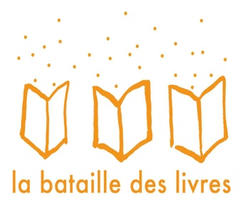
A quoi reconnaît-on un enfant ?
C'est pas moi!
Ca fourmille ici
Des cadeaux inoubliables
Doubles-croches et crochet du droit
Ezima ou le jeu des trois sauts
Graines de secouriste
Grand n’importe quoi chez les Tout-bien-faire
L’altesse des maladresses
La blanquette au petit chaperon rouge
La nuit du dragon
L’extraordinaire aventure de la classe de Mademoiselle Petsec
Le gecko vert de Manapany
Le monde de Maxime
Le mot le plus gros
Le paradis des coccinelles
Le roi Dagobert - Le dragon gascon
Le tableau magique
Le tablier de Tomio
Le tigre de Tasmanie (Les aventures de Bonbec Boy)
Les aventures de Tichéri
Mission animaux T.1
Mon coeur gros
Ni chien ni méchant
Pépère le chat
Pivoine la petite elfe
Singe et le monstre
Thao et le Hamö secret
Tous pour une
Un chat en travers de la gorge

